线材核算
序号 | 金蝶号 | QAD号 | 名称 | 零件名称 | 耗用量 | 材质 | 直径 | 下料尺寸mm | 含税单价 |  | 重量 |  |  | 材料费 | 加工成本 |  |  |  |  | 含税单价 | 不含税单价 | 厂家报价（不含税） | 备注
 |  |  |  |  |  |  |  |  | 材料 | 废铁 | 毛重 | 实际称重 | 废铁 |  | 工序 | 吨位 | 次数 | 工序费 | 总工序费 |  |  |  |  |  | 海兴中盛10.5-9.5元/kg,包工包料
1 |  | SLT0010781 | 肩部支撑钢丝A |  | 1 | Q235/φ6.0 | 6 |  | 5.5 |  | 0.042 | 0.042 | 0.00 | 0.23 | 截料折弯 |  | 6 | 0.04 | 0.24 | 0.59 | 0.53
 |  |  |  |  |  |  |  |  |  |  |  |  |  |  | 检具检验 |  | 1 | 0.02 | 0.02
2 |  | SLT0010782 | 肩部支撑钢丝B |  | 1 | Q235/φ6.0 | 6 |  | 5.5 |  | 0.025 | 0.025 | 0.00 | 0.14 | 截料折弯 |  | 3 | 0.04 | 0.12 | 0.34 | 0.30
 |  |  |  |  |  |  |  |  |  |  |  |  |  |  | 检具检验 |  | 1 | 0.02 | 0.02
3 |  | SLT0010783 | 头枕支撑钢丝 |  | 1 | Q235/φ6.0 | 6 |  | 5.5 |  | 0.032 | 0.032 | 0.00 | 0.18 | 截料折弯 |  | 1 | 0.04 | 0.04 | 0.29 | 0.25
 |  |  |  |  |  |  |  |  |  |  |  |  |  |  | 检具检验 |  | 1 | 0.02 | 0.02
4 |  | SLT0010751 | 驾驶员靠背弯管 |  | 1 | B340LA | 25*2 |  | 7.2 |  | 1.3363 | 1.3363 | 0.00 | 9.62 | 截料折弯 |  | 4 | 0.08 | 0.32 | 12.20 | 10.79
 |  |  |  |  |  |  |  |  |  |  |  |  |  |  | 拍扁 | 80T | 4 | 0.05 | 0.20
 |  |  |  |  |  |  |  |  |  |  |  |  |  |  | 检具检验 |  | 1 | 0.02 | 0.02
5 |  | SLT0010753 | 驾驶员靠背网簧 |  | 1 | 65Mn/Φ3.2 | 3.2 |  | 5.5 |  | 0.0507 | 0.0507 | 0.00 | 0.28 | 截料折弯 |  | 16 | 0.04 | 0.64 | 1.13 | 1.00
 |  |  |  |  |  |  |  |  |  |  |  |  |  |  | 检具检验 |  | 1 | 0.02 | 0.02
6 |  | SLT0010755 | 驾驶员靠背预埋钢丝A |  | 1 | ?/Φ2 | 2 |  | 5.5 |  | 0.011 | 0.011 | 0.00 | 0.06 | 截料折弯 |  | 6 | 0.04 | 0.24 | 0.39 | 0.34
 |  |  |  |  |  |  |  |  |  |  |  |  |  |  | 检具检验 |  | 1 | 0.02 | 0.02
7 |  | SLT0010756 | 驾驶员靠背预埋钢丝B |  | 1 | ?/Φ2 | 2 |  | 5.5 |  | 0.011 | 0.011 | 0.00 | 0.06 | 截料折弯 |  | 6 | 0.04 | 0.24 | 0.39 | 0.34
 |  |  |  |  |  |  |  |  |  |  |  |  |  |  | 检具检验 |  | 1 | 0.02 | 0.02
8 |  | SLT0010757 | 驾驶员靠背预埋钢丝C |  | 1 | ?/Φ2 | 2 |  | 5.5 |  | 0.008 | 0.008 | 0.00 | 0.04 | 截料折弯 |  | 6 | 0.04 | 0.24 | 0.37 | 0.33
 |  |  |  |  |  |  |  |  |  |  |  |  |  |  | 检具检验 |  | 1 | 0.02 | 0.02
9 |  | SLT0010758 | 驾驶员靠背预埋钢丝D |  | 1 | ?/Φ2 | 2 |  | 5.5 |  | 0.007 | 0.007 | 0.00 | 0.04 | 截料折弯 |  | 5 | 0.04 | 0.20 | 0.31 | 0.28
 |  |  |  |  |  |  |  |  |  |  |  |  |  |  | 检具检验 |  | 1 | 0.02 | 0.02
10 |  | SLT0010759 | 驾驶员靠背钢丝焊接总成 |  | 1 | ?/Φ2 | 2 |  | 5.5 |  | 0.2568 | 0.2568 | 0.00 | 1.41 | 截料折弯 |  | 22 | 0.04 | 0.88 | 3.69 | 3.27
 |  |  |  |  |  |  |  |  |  |  |  |  |  |  | 焊接 |  | 8 | 0.05 | 0.40
 |  |  |  |  |  |  |  |  |  |  |  |  |  |  | 摆件 |  | 4 | 0.04 | 0.16
 |  |  |  |  |  |  |  |  |  |  |  |  |  |  | 整形 |  | 1 | 0.20 | 0.20
 |  |  |  |  |  |  |  |  |  |  |  |  |  |  | 检具检验 |  | 1 | 0.02 | 0.02
11 |  | SLT0010764 | 驾驶员座垫预埋钢丝A |  | 1 | ?/Φ2 | 2 |  | 5.5 |  | 0.01 | 0.01 | 0.00 | 0.06 | 截料折弯 |  | 4 | 0.04 | 0.16 | 0.29 | 0.25
 |  |  |  |  |  |  |  |  |  |  |  |  |  |  | 检具检验 |  | 1 | 0.02 | 0.02
12 |  | SLT0010765 | 驾驶员座垫预埋钢丝B |  | 1 | ?/Φ2 | 2 |  | 5.5 |  | 0.01 | 0.01 | 0.00 | 0.06 | 截料折弯 |  | 4 | 0.04 | 0.16 | 0.29 | 0.25
 |  |  |  |  |  |  |  |  |  |  |  |  |  |  | 检具检验 |  | 1 | 0.02 | 0.02
13 |  | SLT0010766 | 驾驶员座垫预埋钢丝C |  | 1 | ?/Φ2 | 2 |  | 5.5 |  | 0.007 | 0.007 | 0.00 | 0.04 | 截料折弯 |  | 5 | 0.04 | 0.20 | 0.31 | 0.28
 |  |  |  |  |  |  |  |  |  |  |  |  |  |  | 检具检验 |  | 1 | 0.02 | 0.02
14 |  | SLT0010767 | 驾驶员座垫预埋钢丝D |  | 1 | ?/Φ2 | 2 |  | 5.5 |  | 0.009 | 0.009 | 0.00 | 0.05 | 截料折弯 |  | 5 | 0.04 | 0.20 | 0.33 | 0.29
 |  |  |  |  |  |  |  |  |  |  |  |  |  |  | 检具检验 |  | 1 | 0.02 | 0.02
15 |  | SLT0010768 | 驾驶员靠背下弯管 |  | 1 | Q235 φ20×1.5 | 20 |  | 7 |  | 0.3633 | 0.3633 | 0.00 | 2.54 | 截料折弯 |  | 5 | 0.08 | 0.40 | 3.56 | 3.15
 |  |  |  |  |  |  |  |  |  |  |  |  |  |  | 检具检验 |  | 1 | 0.02 | 0.02
16 |  | SHT0011065 | 预埋钢丝A |  | 1 | 60# |  |  | 5.5 |  | 0.011 | 0.011 | 0.00 | 0.06 | 截料折弯 |  | 5 | 0.04 | 0.20 | 0.34 | 0.30
 |  |  |  |  |  |  |  |  |  |  |  |  |  |  | 检具检验 |  | 1 | 0.02 | 0.02
17 |  | SHT0011066 | 预埋钢丝B |  | 1 | 60# |  |  | 5.5 |  | 0.011 | 0.011 | 0.00 | 0.06 | 截料折弯 |  | 5 | 0.04 | 0.20 | 0.34 | 0.30
 |  |  |  |  |  |  |  |  |  |  |  |  |  |  | 检具检验 |  | 1 | 0.02 | 0.02
18 |  | SHT0011067 | 预埋钢丝C |  | 1 | 60# |  |  | 5.5 |  | 0.007 | 0.007 | 0.00 | 0.04 | 截料折弯 |  | 3 | 0.04 | 0.12 | 0.22 | 0.19
 |  |  |  |  |  |  |  |  |  |  |  |  |  |  | 检具检验 |  | 1 | 0.02 | 0.02
19 |  | SHT0011068 | 预埋钢丝D |  | 1 | 60# |  |  | 5.5 |  | 0.012 | 0.012 | 0.00 | 0.07 | 截料折弯 |  | 4 | 0.04 | 0.16 | 0.30 | 0.27
 |  |  |  |  |  |  |  |  |  |  |  |  |  |  | 检具检验 |  | 1 | 0.02 | 0.02
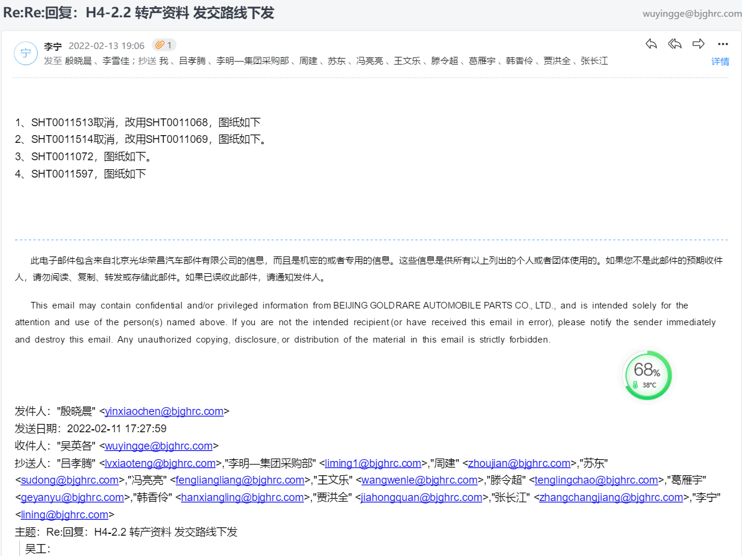
20 |  | SHT0011069 | 预埋钢丝E |  | 1 | 60# |  |  | 5.5 |  | 0.012 | 0.012 | 0.00 | 0.07 | 截料折弯 |  | 4 | 0.04 | 0.16 | 0.30 | 0.27
 |  |  |  |  |  |  |  |  |  |  |  |  |  |  | 检具检验 |  | 1 | 0.02 | 0.02
21 |  | SHT0011513 | 靠背泡沫预埋钢丝4 |  | 1 | 20# |  |  | 5.5 |  |  |  | 0.00 | 0.00 | 截料折弯 |  | 4 | 0.04 | 0.16 | 0.22 | 0.20 |  |  | 2022.2.13李宁再次确认取消了
 |  |  |  |  |  |  |  |  |  |  |  |  |  |  | 检具检验 |  | 1 | 0.02 | 0.02
22 |  | SHT0011070 | 坐垫预埋钢丝A |  | 1 | 60# |  |  | 5.5 |  | 0.007 | 0.007 | 0.00 | 0.04 | 截料折弯 |  | 3 | 0.04 | 0.12 | 0.22 | 0.19
 |  |  |  |  |  |  |  |  |  |  |  |  |  |  | 检具检验 |  | 1 | 0.02 | 0.02
23 |  | SHT0011071 | 坐垫预埋钢丝B |  | 1 | 60# |  |  | 5.5 |  | 0.01 | 0.01 | 0.00 | 0.06 | 截料折弯 |  | 5 | 0.04 | 0.20 | 0.33 | 0.30
 |  |  |  |  |  |  |  |  |  |  |  |  |  |  | 检具检验 |  | 1 | 0.02 | 0.02
24 |  | SHT0011603 | 坐垫预埋钢丝C |  | 1 | 60# |  |  | 5.5 |  | 0.016 | 0.016 | 0.00 | 0.09 | 截料折弯 |  | 4 | 0.04 | 0.16 | 0.33 | 0.29
 |  |  |  |  |  |  |  |  |  |  |  |  |  |  | 检具检验 |  | 1 | 0.02 | 0.02
25 |  | SHT0011604 | 坐垫预埋钢丝D |  | 1 | 60# |  |  | 5.5 |  | 0.016 | 0.016 | 0.00 | 0.09 | 截料折弯 |  | 6 | 0.04 | 0.24 | 0.42 | 0.37
 |  |  |  |  |  |  |  |  |  |  |  |  |  |  | 检具检验 |  | 1 | 0.02 | 0.02
26 |  | SHT0011072 | 坐垫泡沫预埋钢丝3.1 |  | 1 | 60# |  |  | 5.5 |  | 0.012 | 0.012 | 0.00 | 0.07 | 截料折弯 |  | 4 | 0.04 | 0.16 | 0.30 | 0.27
 |  |  |  |  |  |  |  |  |  |  |  |  |  |  | 检具检验 |  | 1 | 0.02 | 0.02
27 |  | SHT0011597 | 坐垫泡沫预埋钢丝4.1 |  | 1 | 60# |  |  | 5.5 |  | 0.012 | 0.012 | 0.00 | 0.07 | 截料折弯 |  | 6 | 0.04 | 0.24 | 0.40 | 0.35
 |  |  |  |  |  |  |  |  |  |  |  |  |  |  | 检具检验 |  | 1 | 0.02 | 0.02

